LetzZep
Custos | 22,662.00 € | Receitas | 25,022.83 € |  | Nº bilhetes | Preço | Nº Bilhetes | Preço
Implantação - Aula Magna | 3,080.00 € | Venda Bilhetes | 29,764.00 € | 29,764.00 € | 1063 | 28.00 € | 0 | 40.00 €
Produção | 6,570.00 € | IVA | -3,424.18 € | MAX -> | 1274 |  | 156
Staff | 2,950.00 € | Comissão | -1,316.99 € | 41,912.00 €
Transportes/Estadias | 3,140.00 €
Booking - Letz Sep | 2,000.00 €
Licenças | 2,000.00 €
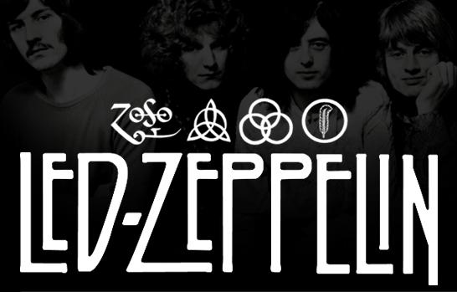
PPL Crowdfunding | 922.00 €
Marketing | 2,000.00 € | 2,360.83 €

